Pokyny
List Protokol je společný vždy pro jednu trojici stolů. Na jeho vyplnění se podílejte ve skupině.
Každý za sebe vyplňte list Student (1/2/3) až do řádku 57. Pro pomocné výpočty metodou přípravku standardu využijte list Výpočet (1/2/3). Řádky 57-71 na listu Student se pak vyplní automaticky.
U některých buňek je symbol červeného trojúhleníku, který obsahuje nápovědu k vyplnění.

Data importovaná z měřicího přístroje se obvykle zobrazí v oddělených sloupcích. Pokud tomu tak není, dají se rozdělit následujícím způsobem: Označte vstupní data (kliknutím do první buňky s daty a stiskněte CTRL+A), přejděte na kartu Data a v záložce Datové nástroje vyberte Text do sloupců. Objeví se dialogové okno, kde vyberete použitý oddělovač (obvykle středník) a volbu potvrdíte. Vyvtvoří se vám příslušný počet sloupců, které budou v buňce s Obecným formátem. Ten můžete změnit na formát Číslo.

Výpočet 1
B
A
C
D
 |  | DEx= |  | mV
 |  | S= |  | mV dekádu-1
 |  | cs= |  | mol l-1
 |  | M= | 18.9984 | g mol-1
 |  | mvz= |  | g

Vsn (NaF) | ml | 0.1 | 0.2 | 0.4 | 0.8 | 1
SVsn (NaF) | ml | 0.1 | 0.3
Vx (pasta) | ml | 50 | 50 | 50 | 50 | 50
V, total | ml | 50.1 | 50.3
DE1…DEn | mV
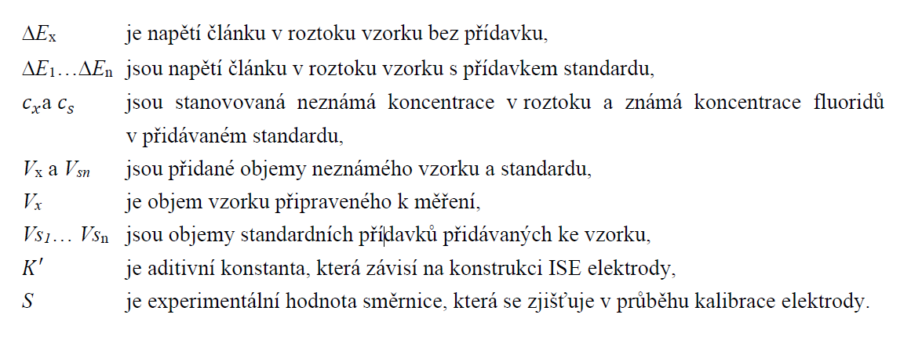
(DE1-n-DEx) | mV
A | vyplnit
B | vyplnit
C | vyplnit
D | vyplnit
cx | mol l-1
m | g
% (m/m)

Student 2
Stanovení fluoridů iontově selektivní elektrodou |  |  |  |  |  |  |  |  | Prostor pro grafy

 | 1. měření
Jméno a příjmení |  |  |  |  |  |  |  |  | 1. měření
Studijní skupina
Datum vypracování
Číslo stolu

Výpočty koncentrací
ukázkový výpočet koncentrace standardního roztoku fluoridů

ukázkový výpočet koncentrace kalibračních roztoků

Kalibrace
rstd= |  | g l-1 | M= | 18.9984 | g mol-1 | cstd= | 0 | mol l-1 | 2. měření

VNaF | ml | 0 | 0.1 | 0.2 | 0.3 | 0.4 | 0.8 | 1
VNaF, celk. | ml | 0 | 0.1 | 0.3
VTISAB | ml | 50 | 50 | 50
Vcelkový | ml | 50 | 50.1 | 50.3
cF- | mol l-1
log[F-]
DE1.měření | mV
DE2.měření | mV
DE3.měření | mV
 | 1. měření | 2. měření | 3. měření |  |  | průměr
S |  |  |  | mV dekádu-1 |  | #DIV/0! | mV dekádu-1
K |  |  |  | mV |  | #DIV/0! | mV

koncentrační rozsah |  |  | od | 0.000904 | do | 0.024015 | mol l-1
Stanovení metodou kalibrační přímky
 |  |  | DE= | 89.5 | mV
ukázkový výpočet hmotnostního procenta z kalibrační rovnice |  |  |  |  |  |  |  |  | 3. měření

 |  |  | % (m/m)
Přídavek standardu
ukázkový výpočet hmotnostního procenta metodou přídavku standardu

 |  |  | mvz= | 0 | g
VNaF | ml | 0 | 0.1 | 0.2 | 0.4 | 0.8 | 1
VNaF, celk. |  | 0 | 0.1 | 0.3
VTISAB | ml | 50 | 50 | 50 | 50 | 50 | 50
Vcelkový | ml | 50 | 50.1 | 50.3
DE změřené | mV
(DE1-n-DEx) | mV
cx | mol l-1
m | g
% (m/m)
průměr
výběrová směrodatná odchylka
počet stanovení |  |  | 0
kritická hodnota t rozdělení
interval |  |  |  | +/-

Závěr

Výpočet 2
B
A
C
D
 |  | DEx= |  | mV
 |  | S= |  | mV dekádu-1
 |  | cs= | 0 | mol l-1
 |  | M= | 18.9984 | g mol-1
 |  | mvz= |  | g

Vsn (NaF) | ml | 0.1 | 0.2 | 0.4 | 0.8 | 1
SVsn (NaF) | ml | 0.1 | 0.3
Vx (pasta) | ml | 50 | 50 | 50 | 50 | 50
V, total | ml | 50.1 | 50.3
DE1…DEn | mV
(DE1-n-DEx) | mV
A | vyplnit
B | vyplnit
C | vyplnit
D | vyplnit
cx | mol l-1
m | g
% (m/m)

Výpočet 3
B
A
C
D
 |  | DEx= |  | mV
 |  | S= |  | mV dekádu-1
 |  | cs= |  | mol l-1
 |  | M= | 18.9984 | g mol-1
 |  | mvz= |  | g

Vsn (NaF) | ml | 0.1 | 0.2 | 0.4 | 0.8 | 1
SVsn (NaF) | ml | 0.1 | 0.3
Vx (pasta) | ml | 50 | 50 | 50 | 50 | 50
V, total | ml | 50.1 | 50.3
DE1…DEn | mV
(DE1-n-DEx) | mV
A | vyplnit
B | vyplnit
C | vyplnit
D | vyplnit
cx | mol l-1
m | g
% (m/m)

